Estadísticas
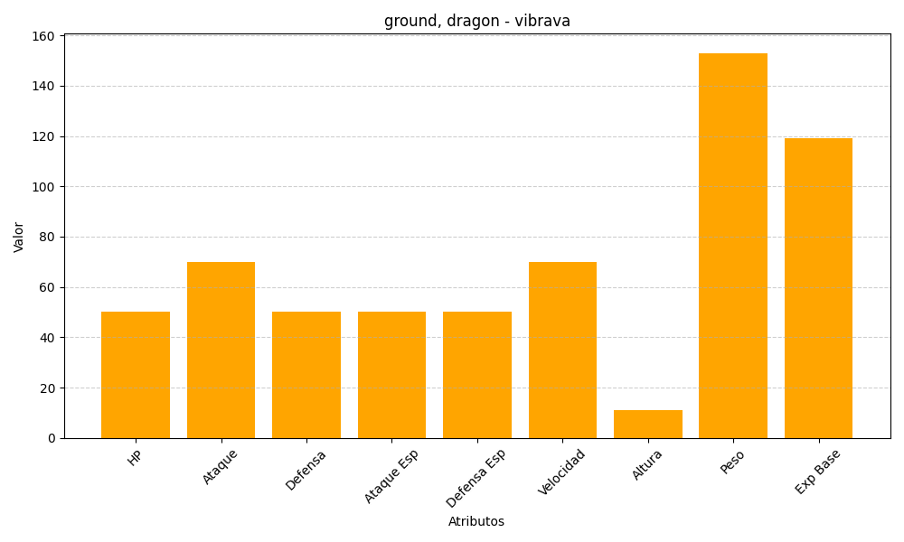
ID | Nombre | Tipo | HP | Ataque | Defensa | Ataque Especial | Defensa Especial | Velocidad | Altura | Peso | Experiencia Base
329 | vibrava | ground, dragon | 50 | 70 | 50 | 50 | 50 | 70 | 11 | 153 | 119

